封面
供 应 商 验 厂 报 告

（审核表）
天长市艾迷喜服饰服饰有限公司

填表人: 审核人: 审核日期:

填写声明：供应商向探路者公司承诺其提供的信息和附件真实、合法、有效，如因供应商所提供信息与事实不符造成探路者公司损失的，探路者公司有权向该供应商追求一切责任。

5-营业执照
营业执照
下栏请附营业执照复印件

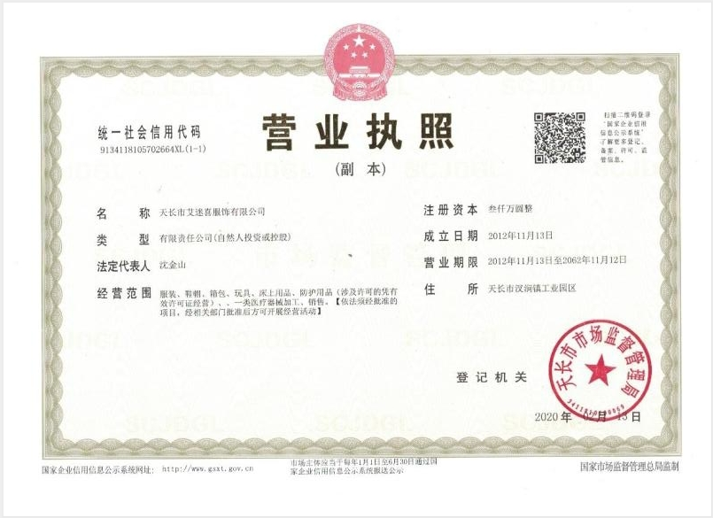

备注：

6-工厂照片
自评表
下栏请附参考照片

艾迷喜服饰——汊涧总厂
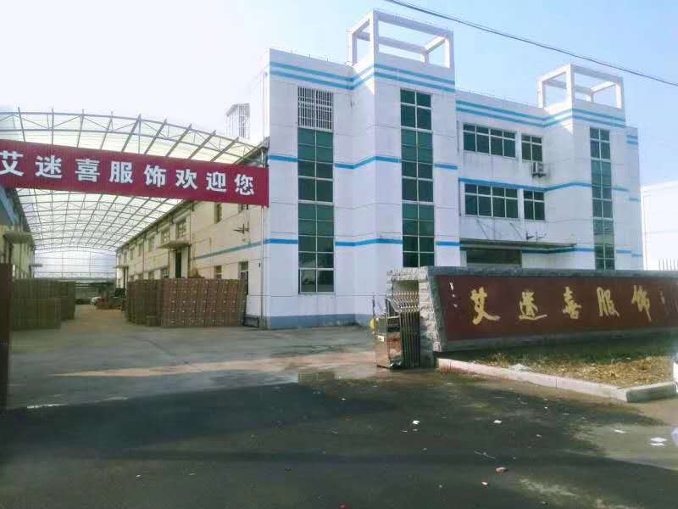

艾迷喜服饰——天长第一分厂
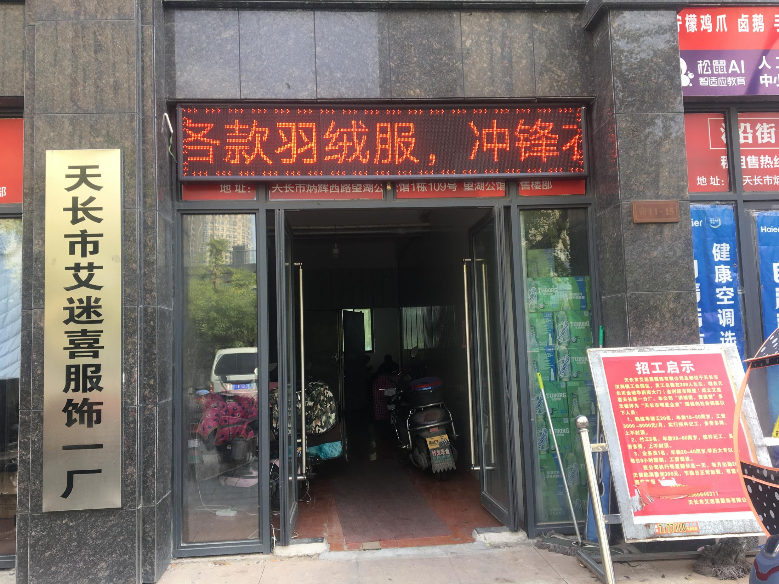

艾迷喜服饰——天长第二分厂
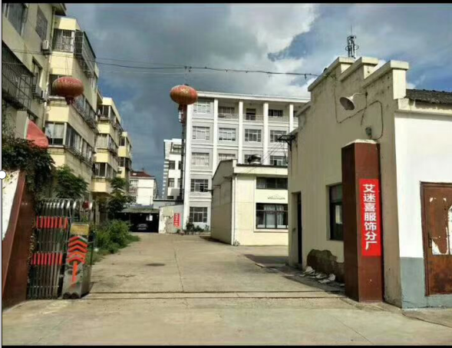

艾迷喜服饰天长第二分厂
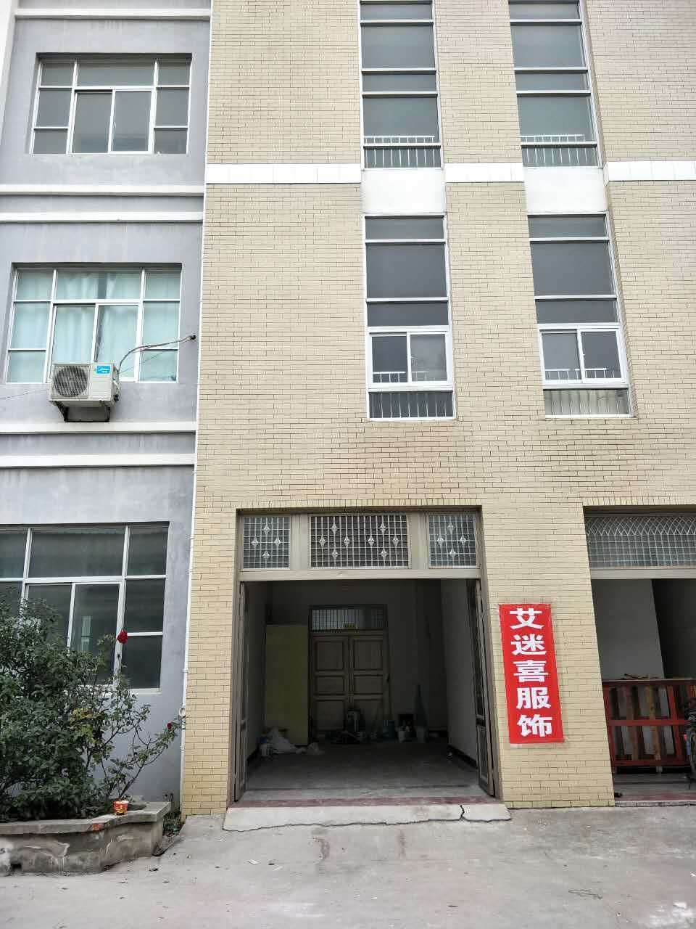

艾迷喜服饰石梁厂
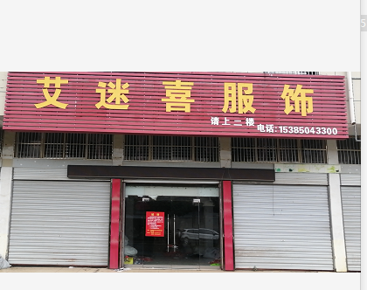
备注：

7-需要文件清单
文件清单 | 文件形式 | 服装成品厂
供应商基本信息表 | 电子版 | 必须
供应商基本信息表 | 打印盖章版 | 必须
营业执照（三证合一） | 扫描件电子版 | 必须
营业执照（三证合一） | 复印件盖章版 | 必须
一般纳税人资格证 | 扫描件电子版 | 必须
一般纳税人资格证 | 复印件盖章版 | 必须
厂房自有或租赁证明 | 扫描件电子版 | 必须
厂房自有或租赁证明 | 复印件盖章版 | 必须
排污许可证 | 扫描件电子版 | 非必须
排污许可证 | 复印件盖章版 | 非必须
环保证书 | 扫描件电子版 | 非必须
环保证书 | 复印件盖章版 | 非必须
ISO9001认证（质量管理体系） | 扫描件电子版 | 如有，必须
ISO9001认证（质量管理体系） | 复印件盖章版 | 如有，必须
ISO14001认证（环境管理体系） | 扫描件电子版 | 如有，必须
ISO14001认证（环境管理体系） | 复印件盖章版 | 如有，必须
OHSAS18001认证（职业健康安全管理体系 ) | 扫描件电子版 | 如有，必须
OHSAS18001认证（职业健康安全管理体系 ) | 复印件盖章版 | 如有，必须
其它重要认证 | 扫描件电子版 | 如有，必须
其它重要认证 | 复印件盖章版 | 如有，必须
样品 | 实物 | 必须
实验室基础信息表 | 电子版 | 非必须
实验室基础信息表 | 打印盖章版 | 非必须
实验室组织架构图 | 扫描件电子版 | 非必须
实验室组织架构图 | 复印件盖章版 | 非必须
生产设备清单 | 电子版 | 必须
生产设备清单 | 打印盖章版 | 必须
生产许可证 | 电子版 | 非必须
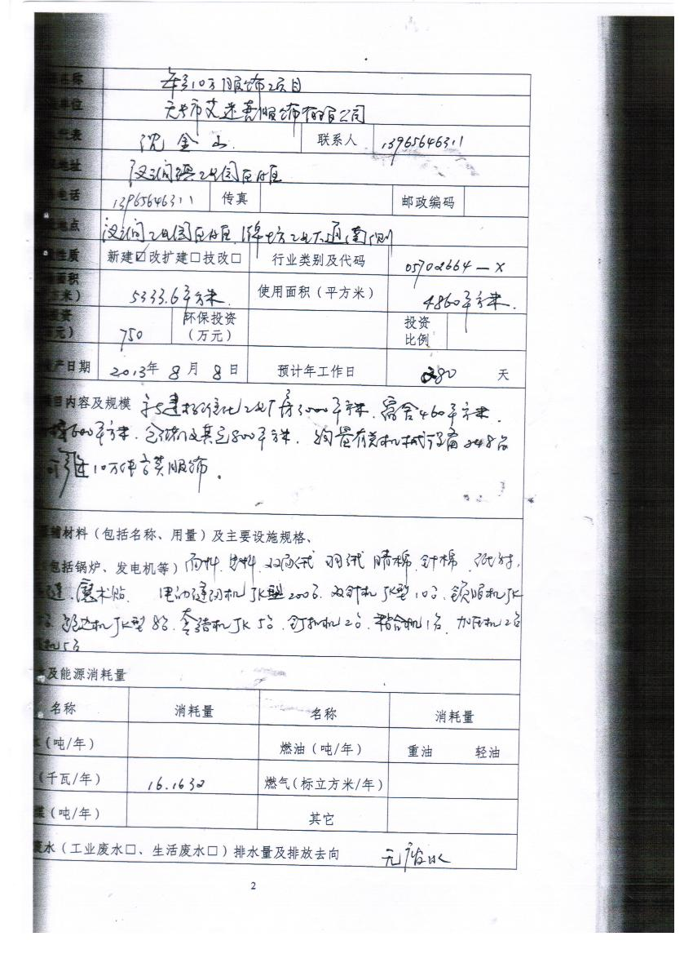
生产许可证 | 打印盖章版 | 非必须
